Лист1
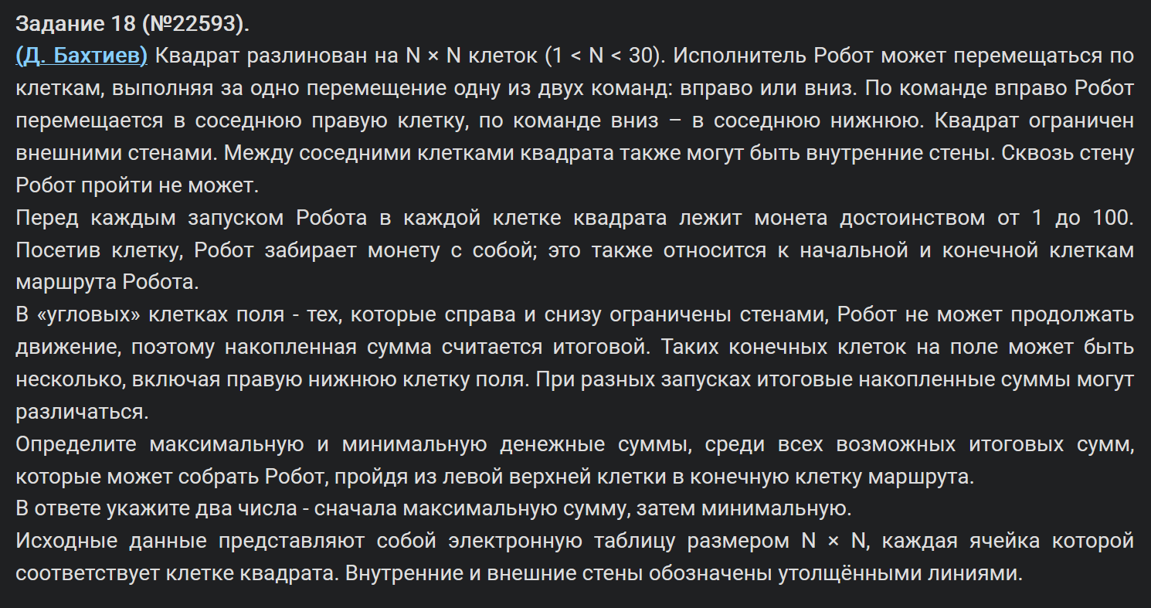
36 | 94 | 48 | 66 | 88 | 50 | 16 | 29 | 60 | 10
36 | 31 | 58 | 40 | 91 | 100 | 26 | 12 | 28 | 50
42 | 57 | 81 | 26 | 72 | 23 | 48 | 93 | 49 | 85
32 | 61 | 57 | 59 | 89 | 10 | 82 | 42 | 49 | 38
14 | 98 | 82 | 16 | 37 | 29 | 42 | 74 | 39 | 61
24 | 21 | 65 | 18 | 53 | 65
58 | 89 | 86 | 62 | 11 | 100
38 | 38 | 38 | 35 | 55 | 27
56 | 34 | 57 | 41 | 68 | 46
11 | 13 | 62 | 37 | 48 | 98
78 | 33 | 38 | 73 | 26 | 44
48 | 17 | 67 | 69 | 52 | 11 | 43 | 44 | 82 | 28 | 72 | 85 | 49 | 19 | 22
18 | 93 | 67 | 10 | 77 | 97 | 68 | 33 | 73 | 37 | 73 | 28 | 35 | 83 | 65
45 | 22 | 19 | 15 | 32 | 21 | 47 | 99 | 19 | 85 | 18 | 90 | 65 | 18 | 93
80 | 58 | 77 | 72 | 13 | 80 | 25 | 64 | 28 | 83 | 76 | 19 | 92 | 23 | 36

36 | 130 | 178 | 244 | 332 | 382 | 398 | 427 | 487 | 497
72 | 103 | 161 | 201 | 292 | 392 | 418 | 430 | 458 | 508
114 | 160 | 241 | 227 | 299 | 322 | 370 | 463 | 507 | 592
146 | 207 | 264 | 286 | 375 | 332 | 414 | 456 | 505 | 543
160 | 258 | 340 | 302 | 339 | 361 | 403 | 477 | 516 | 577
184 | 205 | 270 | 288 | 341 | 406
242 | 294 | 356 | 350 | 352 | 452
280 | 318 | 356 | 385 | 407 | 434
336 | 352 | 409 | 426 | 475 | 480
347 | 360 | 422 | 459 | 507 | 578
425 | 393 | 431 | 504 | 530 | 574
473 | 410 | 477 | 546 | 598 | 609 | 652 | 696 | 778 | 806 | 878 | 963 | 1012 | 1031 | 1053
491 | 503 | 544 | 554 | 631 | 706 | 720 | 729 | 802 | 839 | 912 | 940 | 975 | 1114 | 1118
536 | 525 | 544 | 559 | 591 | 612 | 659 | 758 | 777 | 862 | 880 | 970 | 1035 | 1132 | 1211
616 | 583 | 621 | 631 | 604 | 684 | 684 | 748 | 776 | 859 | 935 | 954 | 1046 | 1155 | 1191

 |  |  | max | 1755
 |  |  | min | 574

